Schema
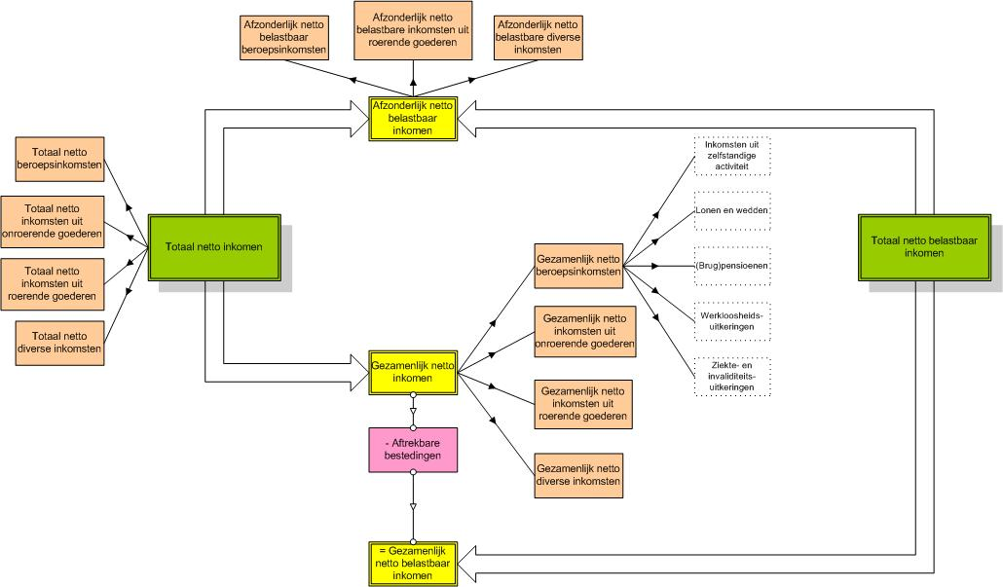
Schema Inkomstenjaar 2023

